Sheet3
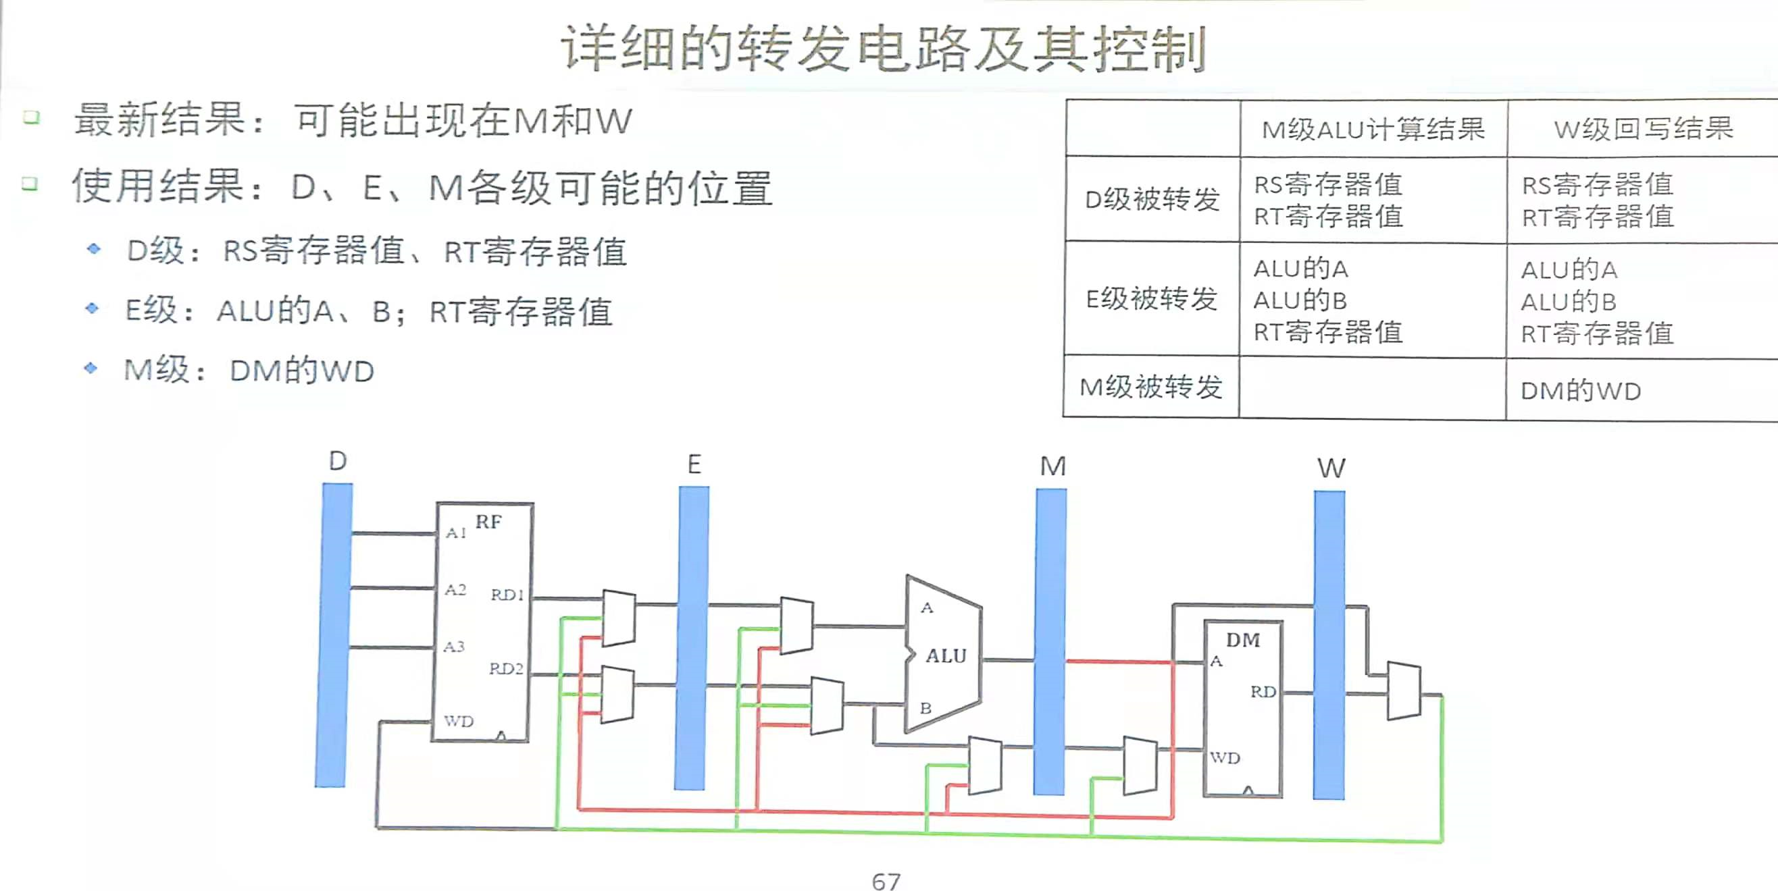
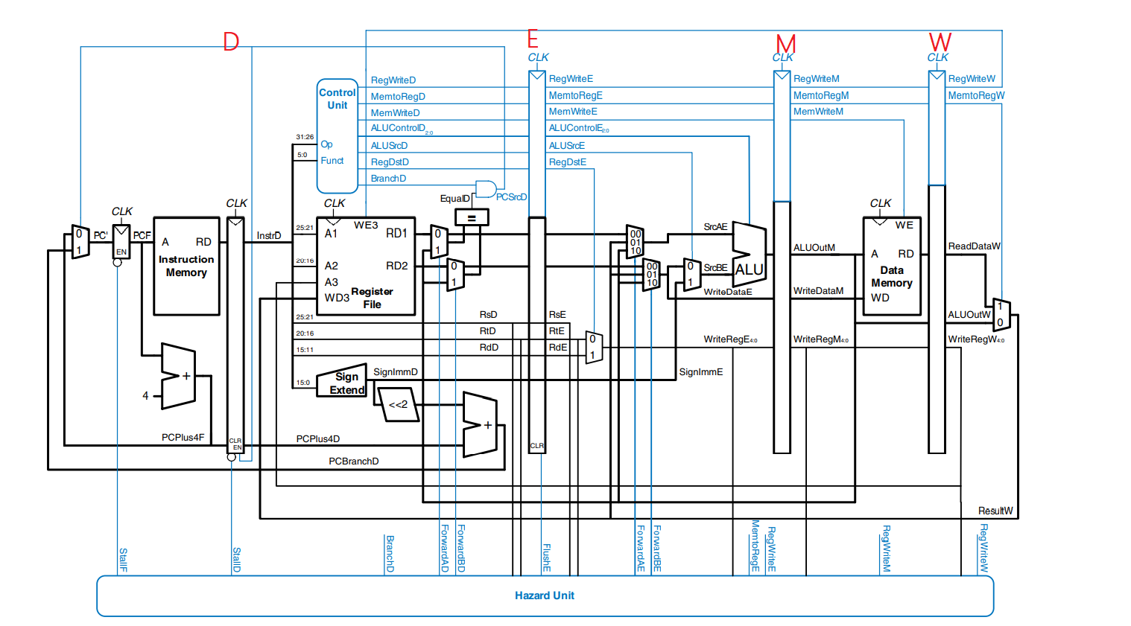
从reg转发到stage内部去 |  |  |  | 产生atEREG（存在EREG待写入的imm32,PC） |  |  |  |  | 保留or产生atMREG |  |  |  |  |  | 保留or产生atWreg |  |  |  |  |  |  | 冲突的、可以转发的指令们所处的位置
供给需求重复就转发,管他这个时候要不要呢 |  |  |  | jal | bgezal(条件为真) | jalr | lrm | lui | lrm | cal_R | cal_I | jal/bgezal | jalr | lui | cal_R | lrm | cal_I | jal/bgezal | jalr | lui | lw | 可以转发的流水线深处的指令们
产生完了，往后传，留着以后转发 |  |  |  | 31 | 31 | rd | 待定 | rt | 待定(不写则A3=0) | rd | rt | 31 | rd | rt | rd | Mem[MemAddr][4:0] | rt | 31 | rd | rt | rt | 待写入的寄存器
需求atDstage(NPC，CMP) |  |  |  | 转发的内容
使用reg | 需求指令 | 转发mux_ctrl | 是否转发信号 |  |  |  | STALL |  | STALL |  |  |  | 但是RD1,RD2后面要用也要传下去
rs | beq,jr,jalr,bgezal | Dmux_fwd_rs | D_fwd_rs | EPC8 | PC+8 | EPC8 | GRF[rt], GRF_RD2 | Eext_imm32 | GRF[rt], GRF_RD2 | MALU_res | MALU_res | MPC8 | MPC8 | Mext_imm32 | WALU_res | GRF[rt], GRF_RD2 | WALU_res | WPC8 | WPC8 | Wext_imm32 | WRD
rt | beq | Dmux_fwd_rt | D_fwd_rt | EPC8 | PC+8 | EPC8 | GRF[rt], GRF_RD2 | Eext_imm33 | GRF[rt], GRF_RD2 | MALU_res | MALU_res | MPC8 | MPC8 | Mext_imm33 | WALU_res | GRF[rt], GRF_RD2 | WALU_res | WPC8 | WPC8 | Wext_imm33 | WRD
 |  |  |  | 冲突的、可以转发的指令们所处的位置 |  |  |  |  | 保留or产生atMREG |  |  |  |  |  | 保留or产生atWreg
需求atEstage(ALU, Mreg) |  |  |  | 可以转发的流水线深处的指令们 |  |  |  |  | lrm | cal_R | cal_I | jal | jalr | lui | cal_R | lrm | cal_I | jal | jalr | lui | lw
使用reg | 需求指令 | 转发mux_ctrl | 是否转发信号 | 待写入的寄存器 |  |  |  |  | 待定 | rd | rt | 31 | rd | rt | rd | Mem[MemAddr][4:0] | rt | 31 | rd | rt | rt
rs | cal_R, cal_I,lw,sw | Emux_fwd_rs | E_fwd_rs |  |  |  |  |  | GRF[rt], GRF_RD2 | MALU_res | MALU_res | MPC8 | MPC8 | Mext_imm32 | WALU_res | GRF[rt], GRF_RD2 | WALU_res | WPC8 | WPC8 | Wext_imm32 | WRD
rt | cal_R, | Emux_fwd_rt | E_fwd_rt |  |  |  |  |  | GRF[rt], GRF_RD2 | MALU_res | MALU_res | MPC8 | MPC8 | Mext_imm33 | WALU_res | GRF[rt], GRF_RD2 | WALU_res | WPC8 | WPC8 | Wext_imm33 | WRD
rt | sw | Emux_fwd_rt2 | E_fwd_rt |  |  |  |  |  | STALL
rs | lrm |  | E_fwd_rs
 |  |  |  | 冲突的、可以转发的指令们所处的位置 |  |  |  |  |  |  |  |  |  |  | 保留or产生atWreg
需求atMstage(DM_WD) |  |  |  | 可以转发的流水线深处的指令们 |  |  |  |  |  |  |  |  |  |  | cal_R | lrm | cal_I | jal | jalr | lui | lw
使用reg | 需求指令 | 转发mux_ctrl | 是否转发信号 | 待写入的寄存器 |  |  |  |  |  |  |  |  |  |  | rd | Mem[MemAddr][4:0] | rt | 31 | rd | rt | rt
 |  |  |  |  |  |  |  |  |  |  |  |  |  |  |  | GRF[rt], GRF_RD2
rt | sw | Mmux_fwd_rt | M_fwd_rt |  |  |  |  |  |  |  |  |  |  |  | WALU_res | GRF[rt], GRF_RD2 | WALU_res | WPC8 | WPC8 | Wext_imm33 | WRD

 | 对于sw, lrm这种rt最后才需要的用他的我们都可以确保把正确的值无脑转发给他

Sheet2
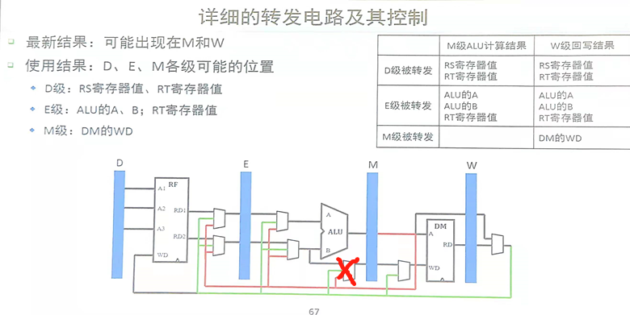
处于D级，判断是否stall |  |  |  | cal_R | cal_I | lw | jal | lui | bgezal（条件为真） | jalr | cal_R | cal_I | lw | lw | Tnew>Tuse | Tnew<=Tuse
若stall, 下个上升沿， 保持D,不变，清空E |  |  | 结果产生在 | M_Alures | M_alures | W_RD | D_PC | E_imm | D_PC | D_PC | M_Alures | M_alures | W_RD | W_RD | stall
PC保持 |  |  | Tnew(E-res) | 1 | 1 | 2 | 0 | 0 | 0 | 0 | 0 | 0 | 1(new at dm) | 0
REGD.en=0 ID/EX.reset=1 PC.en=0 |  |  | save at | rd(new at ALU) | rt(new at ALU) | rt(new_at_DM) | 31 | rt | 31 | rd | rd | rt | rt | rt
D |  |  |  | E |  |  |  |  |  |  | M |  |  | W
need/src | 冲突aka需求寄存器 | when | Tuse(D-use time)
cal_R | rt/rs | E_ALU | 1 |  |  | stall
cal_I | rs | E_ALU_A | 1 |  |  | stall
beq | rs/rt | D_CMP | 0 | stall | stall | stall | D需求可以向D转发，见sheet3 |  |  |  |  |  | stall
lw | rs | E_ALU_A | 1 |  |  | stall
sw | rs | E_ALU_A | 1 |  |  | stall
sw | rt | M_WD | 2
jr | rs | F_NPC | 0 | stall | stall | stall | D需求可以向D转发，见sheet3 |  |  |  |  |  | stall
jalr | rs | F_NPC | 0 | stall | stall | stall |  |  |  |  |  |  | stall
bgezal | rs | D_CMP | 0 | stall | stall | stall |  |  |  |  |  |  | stall
lrm

